天数分布图
天数 | 个数
2 | 9
3 | 34
4 | 40
5 | 36
6 | 9
7 | 4
8 | 3
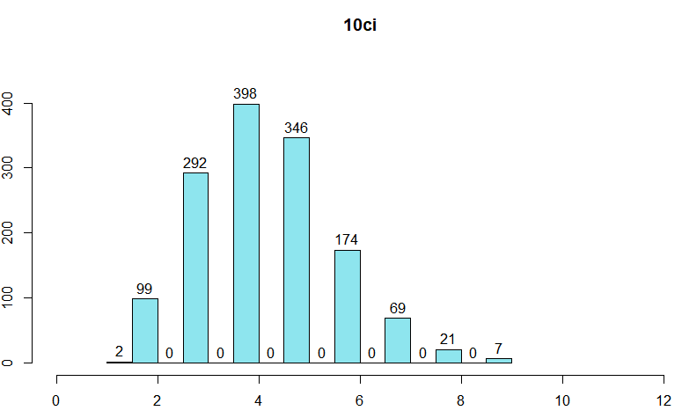
9 | 2
10 | 1

